Sheet4
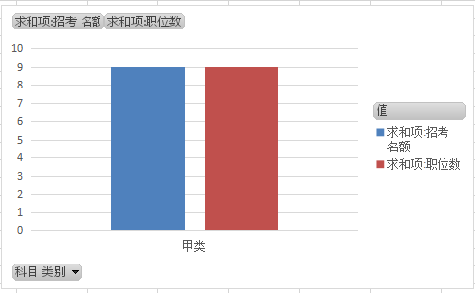
科目 类别 | 求和项:招考 名额 | 求和项:职位数
甲类 | 9 | 9
总计 | 9 | 9

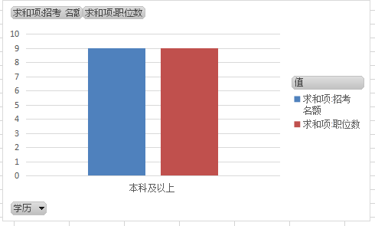
学历 | 求和项:招考 名额 | 求和项:职位数
本科及以上 | 9 | 9
总计 | 9 | 9

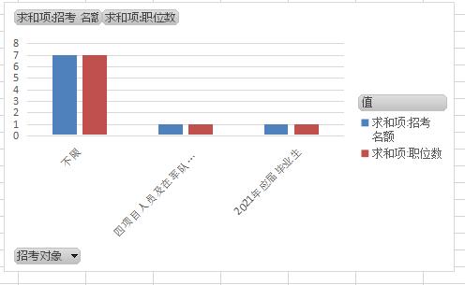
招考对象 | 求和项:招考 名额 | 求和项:职位数
不限 | 7 | 7
四项目人员及在军队服役5年（含）以上的高校毕业生退役士兵 | 1 | 1
2021年应届毕业生 | 1 | 1
总计 | 9 | 9

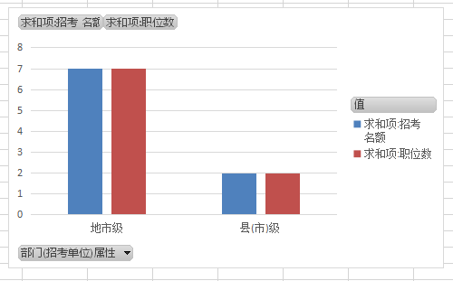
部门(招考单位)属性 | 求和项:招考 名额 | 求和项:职位数
地市级 | 7 | 7
县(市)级 | 2 | 2
总计 | 9 | 9

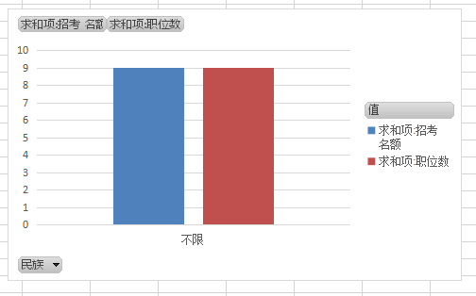
民族 | 求和项:招考 名额 | 求和项:职位数
不限 | 9 | 9
总计 | 9 | 9

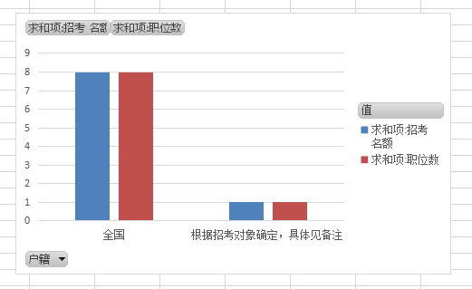
户籍 | 求和项:招考 名额 | 求和项:职位数
全国 | 8 | 8
根据招考对象确定，具体见备注 | 1 | 1
总计 | 9 | 9

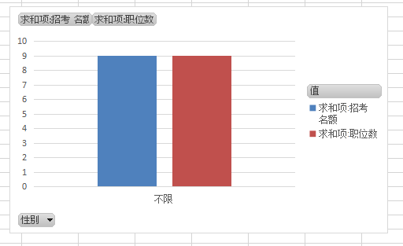
性别 | 求和项:招考 名额 | 求和项:职位数
不限 | 9 | 9
总计 | 9 | 9

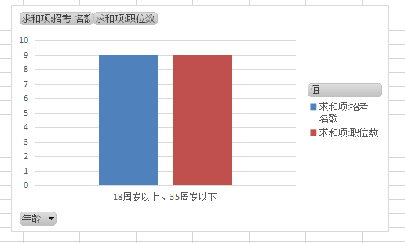
年龄 | 求和项:招考 名额 | 求和项:职位数
18周岁以上、35周岁以下 | 9 | 9
总计 | 9 | 9

